상품제안서
아남 피어싱타입 오픈 스피커형 무선 블루투스 BTAIR Piercig | 상품코드: F27833

 |  |  |  |  |  |  | 02-412-0044 | www.easy1.co.kr
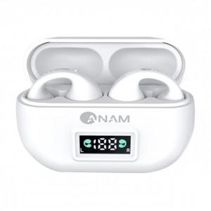

【상세/제작정보】

【인쇄/포장옵션】 | / 포장불가능

【공급단가】 | 수량 | 10~ | 50~ | 100~ | 300~ | 500~
*VAT별도 | 단가 | 46,800원 | 46,020원 | 44,850원 | 44,060원 | 42,900원

【상품 URL】 | http://www.easy1.co.kr/src/goods_detail.php?gdno=27833

